Титульник
МИНИСТЕРСТВО СПОРТА РОССИЙСКОЙ ФЕДЕРАЦИИ
ОФСОО "ФЕДЕРАЦИЯ КИОКУШИН РОССИИ"
РФСОО "ФЕДЕРАЦИЯ КИОКУШИН ПЕРМСКОГО КРАЯ"
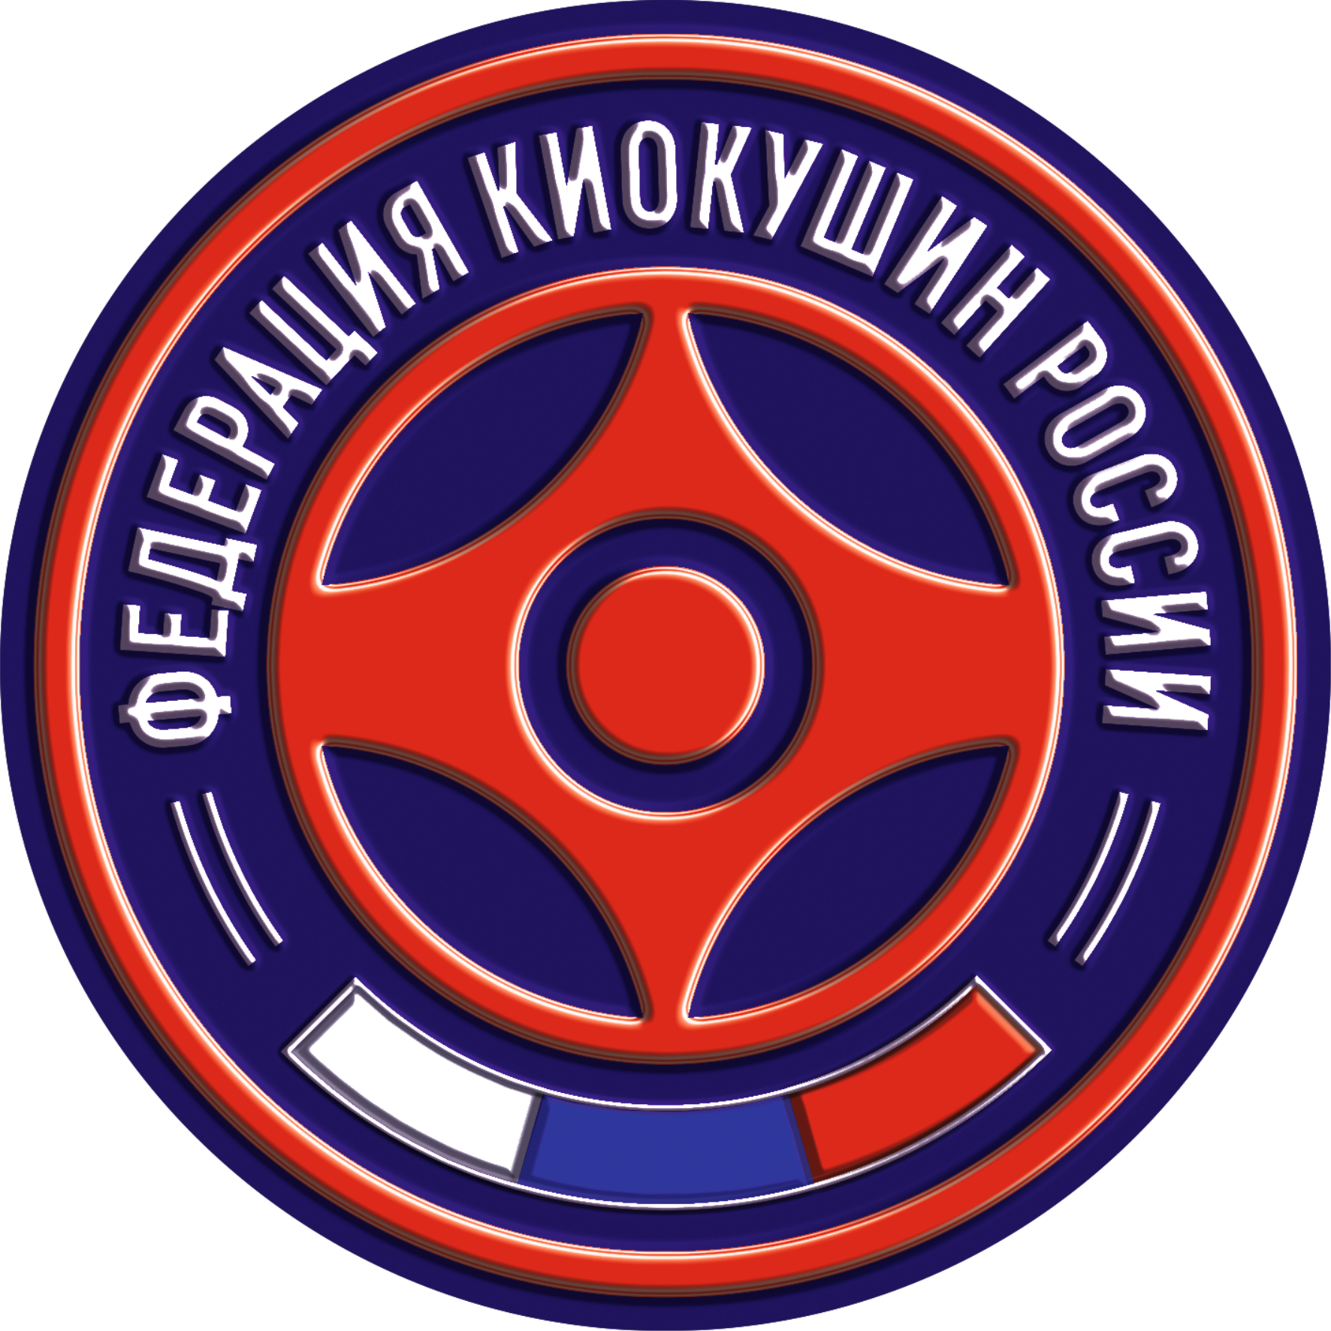

ПЕРВЕНСТВО ПРИВОЛЖСКОГО
ФЕДЕРАЛЬНОГО ОКРУГА
по киокушин
(номер-код вида спорта 1880001411Я)

28 апреля - 1 мая 2023 года
г. Пермь

